構成
main.frm
検査画面
FrameIO.bas
カメラ制御関連処理

Kensa_yogore.bas

Hinshu.frm
品種設定画面

Display.bas
画面表示項目編集処理

test.frm
テスト画面

MDBFile.bas
Base.bas

Bunkatsu_Kizu.bas

K-Haba.bas

APIDIO.BAS

K-Henkei.bas

K-Kizu.bas

K-Yogore.bas

mainfrm画面
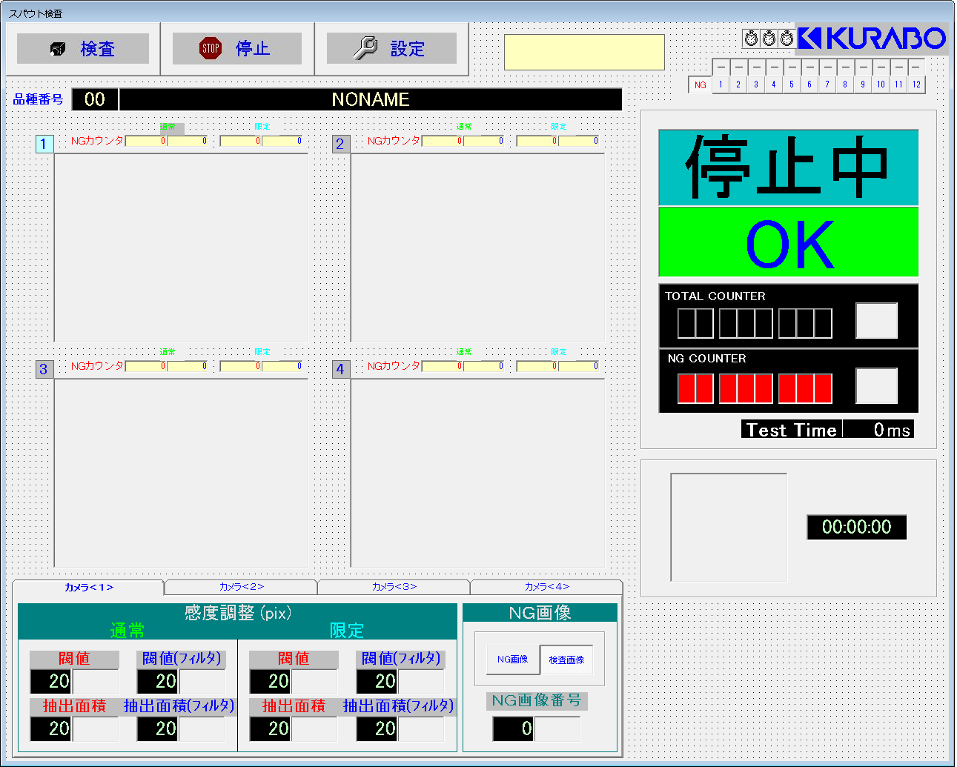
③
①
②
番号 |  |  | オブジェクト名 |  | 備考
① | 検査 | CommandButton | Command2(1)
 | 停止 | CommandButton | Command2(2)
④
 | 設定 | CommandButton | Command2(3)
② |  | Label | Label10
⑤＿＿＿
③ |  | Timer | Timer1
 |  | Timer | Timer2
⑥
⑦
 |  | Timer | Timer3
⑩
④ | － | Label | Label13(0) ～ Lable13(11)
 | NG | OptionButton | Option2(0)
 | 1～12 | OptionButton | Option2(1) ～ Option2(12)
⑤ | 00 | Label | Label1
⑪
 | NONAME | Label | Label2
⑥ | 通常 赤字の0 | Label | Label11(0) | 0
 | 通常 黒字の0 | Label | Label11(4) | 4
 | 限定 赤字の0 | Label | Label11(8) | 8
 | 限定 黒字の0 | Label | Label11(12) | 12
⑫
 |  | PictureBox | HWindowXCtrl1(0) | 0
⑦ | 通常 赤字の0 | Label | Label11(1) | 1
 | 通常 黒字の0 | Label | Label11(5) | 5
 | 限定 赤字の0 | Label | Label11(9) | 9
⑧
⑨
⑬
 | 限定 黒字の0 | Label | Label11(13) | 13
 |  | PictureBox | HWindowXCtrl1(1) | 1
⑧ | 通常 赤字の0 | Label | Label11(2) | 2
⑭
 | 通常 黒字の0 | Label | Label11(6) | 6
 | 限定 赤字の0 | Label | Label11(10) | 10
 | 限定 黒字の0 | Label | Label11(14) | 14
 |  | PictureBox | HWindowXCtrl1(2) | 2
⑮
⑨ | 通常 赤字の0 | Label | Label11(3) | 3
 | 通常 黒字の0 | Label | Label11(7) | 7
 | 限定 赤字の0 | Label | Label11(11) | 11
 | 限定 黒字の0 | Label | Label11(15) | 15
 |  | PictureBox | HWindowXCtrl1(3) | 3
⑩ | 停止中 | Label | Label3
⑪ | OK | Label | Label6
⑫ | TOTAL COUNTER | Label | Label4(0) ～ Label4(7)
 | 白いボタン | PictureBox | CommandButton1(0)
⑯
⑰
⑬ | NG COUNTER | Label | Label5(0) ～ Label5(7)
 | 白いボタン | PictureBox | CommandButton1(1)
⑭ | Test Time | Label | Label7(0)
 | 0 | Label | Label7(1)
⑱
 | ms | Label | Label7(2)
⑮ |  | PictureBox | MonthView1
 | 00:00:00 | TextBox | Text0
⑯ | 通常 閾値 | TextBox | Text1(0) | 0 | カメラ<2>の場合、INDEXが+2 カメラ<3>の場合、INDEXが+4 カメラ<4>の場合、INDEXが+6
 |  | PictureBox | UpDown1(0) |  | ↑
 | 通常 抽出面積 | TextBox | Text1(1) | 1 | ↑
 |  | PictureBox | UpDown1(1) |  | ↑
 | 通常 閾値(フィルタ) | TextBox | Text1(8) | 8 | ↑
 |  | PictureBox | UpDown1(8) |  | ↑
 | 通常 抽出面積(フィルタ) | TextBox | Text1(9) | 9 | ↑
 |  | PictureBox | UpDown1(9) |  | ↑
 | 限定 閾値 | TextBox | Text1(16) | 16 | ↑
 |  | PictureBox | UpDown1(16) |  | ↑
 | 限定 抽出面積 | TextBox | Text1(17) | 17 | ↑
 |  | PictureBox | UpDown1(17) |  | ↑
 | 限定 閾値(フィルタ) | TextBox | Text1(24) | 24 | ↑
 |  | PictureBox | UpDown1(24) |  | ↑
 | 限定 抽出面積(フィルタ) | TextBox | Text1(25) | 25 | ↑
 |  | PictureBox | UpDown1(25) |  | ↑
⑰ | 検査画像 | OptionButton | Option1(0) |  | ↑
 | NG画像 | OptionButton | Option1(1) |  | ↑
⑱ | NG画像番号 | TextBox | Text2(0) |  | ↑
 |  | PictureBox | UpDown2(0) |  | ↑

Hinshufrm画面
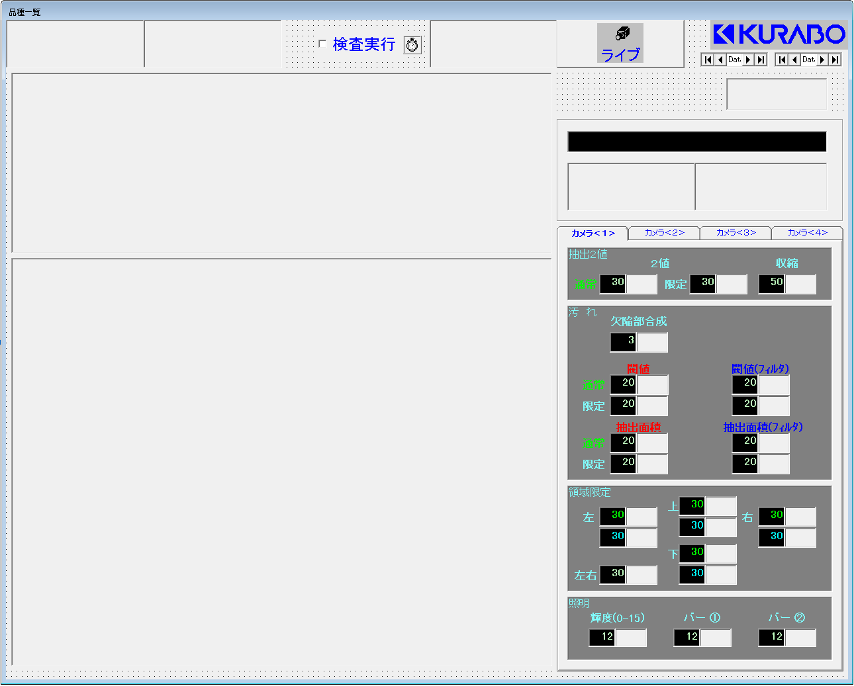
①
③
⑧
②
⑦
番号 |  |  | オブジェクト名 |  | 備考
① |  | PictureBox | Command1
② |  | PictureBox | CommandButton1
⑨
③ |  | PictureBox | CommandButton2(0)
⑮
⑥
④ |  | PictureBox | CommandButton2(1)
⑤ |  | PictureBox | CommandButton2(2)
⑥ |  | PictureBox | CommandButton3
⑦ | ライブ | CheckBox | Check1
⑩
⑧ | 検査実行 | CheckBox | Check2
⑨ | Data1 | Data | Data1
⑤
④
 | Data2 | Data | Data2
⑩ |  | Label | Label1
⑪ | 2値 通常 | TextBox | Text2(0) | 0 | カメラ<2>の場合、INDEXが+3 カメラ<3>の場合、INDEXが+6 カメラ<4>の場合、INDEXが+9
⑪
 |  | PictureBox | UpDown2(0) | 0 | ↑
⑯
⑫
 | 2値 限定 | TextBox | Text2(12) | 12 | カメラ<2>の場合、INDEXが+1 カメラ<3>の場合、INDEXが+2 カメラ<4>の場合、INDEXが+3
 |  | PictureBox | UpDown2(12) | 12 | ↑
 | 収縮 | TextBox | Text2(1) | 1 | カメラ<2>の場合、INDEXが+3 カメラ<3>の場合、INDEXが+6 カメラ<4>の場合、INDEXが+9
 |  | PictureBox | UpDown2(1) | 1 | ↑
⑫ | 欠陥部合成 | TextBox | Text2(2) | 2 | カメラ<2>の場合、INDEXが+3 カメラ<3>の場合、INDEXが+6 カメラ<4>の場合、INDEXが+9
 |  | PictureBox | UpDown2(2) | 2 | ↑
⑬
 | 閾値 通常 | TextBox | Text1(0) | 0 | カメラ<2>の場合、INDEXが+2 カメラ<3>の場合、INDEXが+4 カメラ<4>の場合、INDEXが+6
 |  | PictureBox | UpDown1(0) | 0 | ↑
 | 閾値 限定 | TextBox | Text1(16) | 16 | ↑
 |  | PictureBox | UpDown1(16) | 16 | ↑
⑭
 | 抽出面積 通常 | TextBox | Text1(1) | 1 | ↑
 |  | PictureBox | UpDown1(1) | 1 | ↑
 | 抽出面積 限定 | TextBox | Text1(17) | 17 | ↑
 |  | PictureBox | UpDown1(17) | 17 | ↑
 | 閾値(フィルタ) 通常 | TextBox | Text1(8) | 8 | ↑
 |  | PictureBox | UpDown1(8) | 8 | ↑
 | 閾値(フィルタ) 限定 | TextBox | Text1(24) | 24 | ↑
 |  | PictureBox | UpDown1(24) | 24 | ↑
 | 抽出面積(フィルタ) 通常 | TextBox | Text1(9) | 9 | ↑
 |  | PictureBox | UpDown1(9) | 9 | ↑
 | 抽出面積(フィルタ) 限定 | TextBox | Text1(25) | 25 | ↑
 |  | PictureBox | UpDown1(25) | 25 | ↑
⑬ | 左 上段 | TextBox | Text4(0) | 0 | カメラ<2>の場合、INDEXが+4 カメラ<3>の場合、INDEXが+8 カメラ<4>の場合、INDEXが+12
 |  | PictureBox | UpDown4(0) | 0 | ↑
 | 左 下段 | TextBox | Text4(16) | 16 | ↑
 |  | PictureBox | UpDown4(16) | 16 | ↑
 | 上 上段 | TextBox | Text4(1) | 1 | ↑
 |  | PictureBox | UpDown4(1) | 1 | ↑
 | 上 下段 | TextBox | Text4(17) | 17 | ↑
 |  | PictureBox | UpDown4(17) | 17 | ↑
 | 下 上段 | TextBox | Text4(2) | 2 | ↑
 |  | PictureBox | UpDown4(2) | 2 | ↑
 | 下 下段 | TextBox | Text4(18) | 18 | ↑
 |  | PictureBox | UpDown4(18) | 18 | ↑
 | 右 上段 | TextBox | Text4(3) | 3 | ↑
 |  | PictureBox | UpDown4(3) | 3 | ↑
 | 右 下段 | TextBox | Text4(19) | 19 | ↑
 |  | PictureBox | UpDown4(19) | 19 | ↑
 | 左右 | TextBox | Text4(32) | 32 | カメラ<2>の場合、INDEXが+1 カメラ<3>の場合、INDEXが+2 カメラ<4>の場合、INDEXが+3
 |  | PictureBox | UpDown4(32) | 32 | ↑
⑭ | 輝度(0-15) | TextBox | Text3(0) | 0 | カメラ<2>の場合、INDEXが+1 カメラ<3>の場合、INDEXが+2 カメラ<4>の場合、INDEXが+3
 |  | PictureBox | UpDown3(0) | 0 | ↑
 | バー① | TextBox | Text3(4) | 4 | カメラ<1>のみ
 |  | PictureBox | UpDown3(4) | 4 | ↑
 | バー② | TextBox | Text3(5) | 5 | ↑
 |  | PictureBox | UpDown3(5) | 5 | ↑
⑮ |  | PictureBox | DBGrid1
⑯ |  | PictureBox | HWindowXCtrl1

testfrm画面
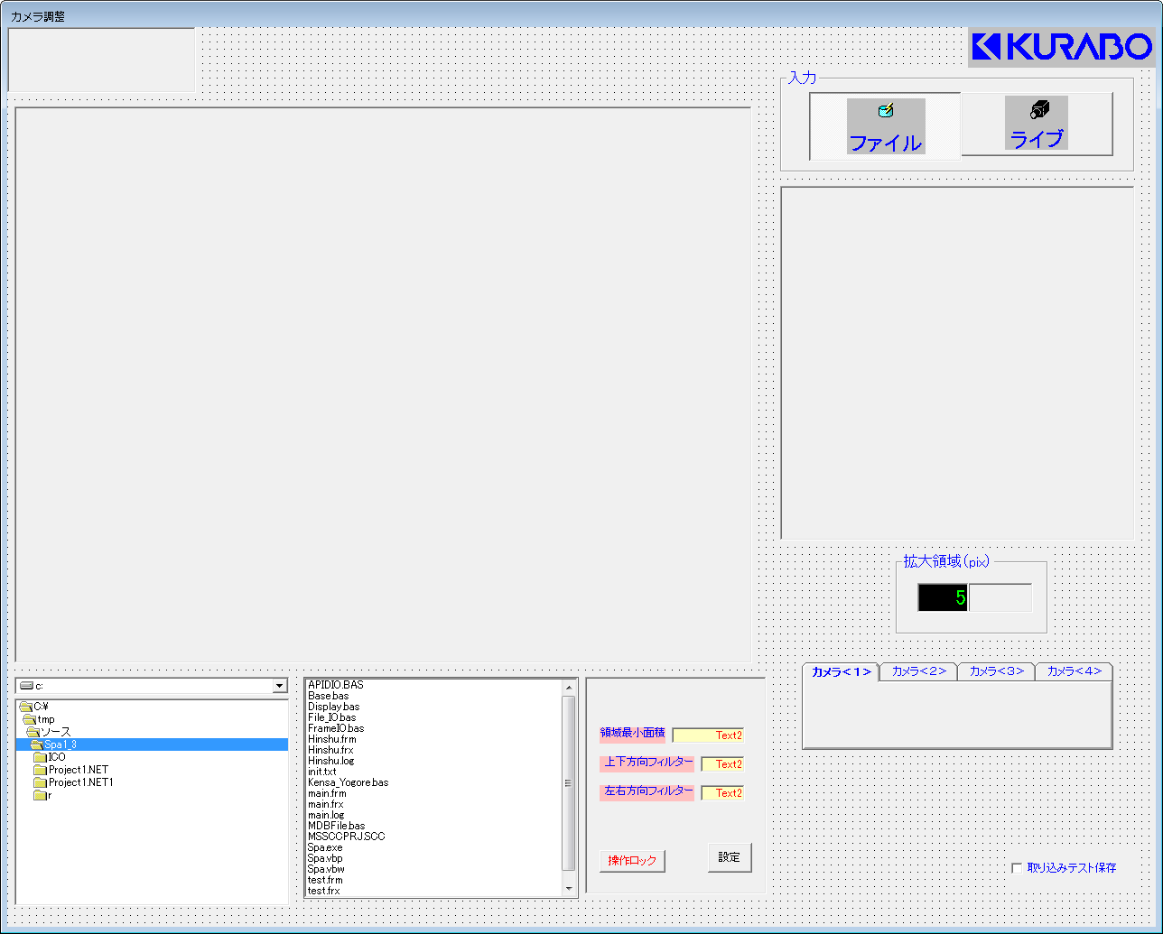
①
③
番号 |  |  | オブジェクト名 | 備考
① |  | PictureBox | CommandButton1
② |  | PictureBox | HWindowXCtrl1
③ | ファイル | OptionButton | Option1(0)
②
 | ライブ | OptionButton | Option1(1)
④ |  | PictureBox | HWindowXCtrl2
⑥ | 拡大領域(pix) | TextBox | Text1
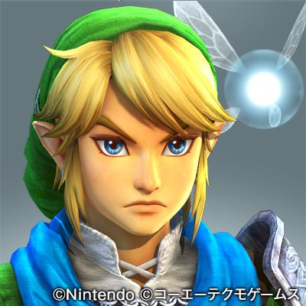
 |  | PictureBox | UpDown1
④
⑦ |  | DriveListBox | Drive1
 |  | DirListBox | Dir1
 |  | FileListBox | File1
⑧ | 領域最小面積 | TextBox | Text2(0)
 | 上下方向フィルター | TextBox | Text2(1)
 | 左右方向フィルター | TextBox | Text2(2)
 | 操作ロック | CheckBox | Check2
 | 設定 | CommandButton | Command1
⑨ |  | SSTab | SSTab1
⑩ | 取り込みテスト保存 | CheckBox | Check1

⑥

⑦
⑧
⑨

⑩

mainfrm画面(Spa4)
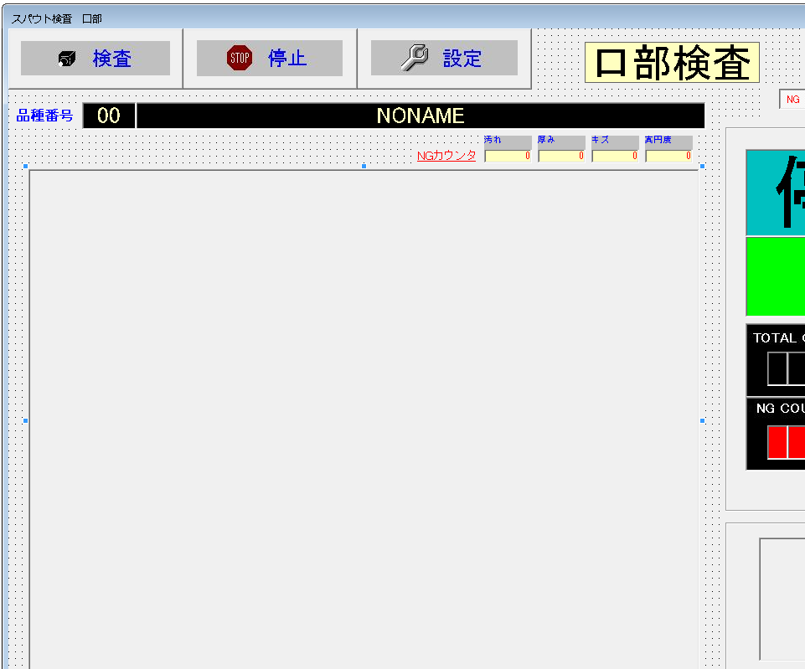
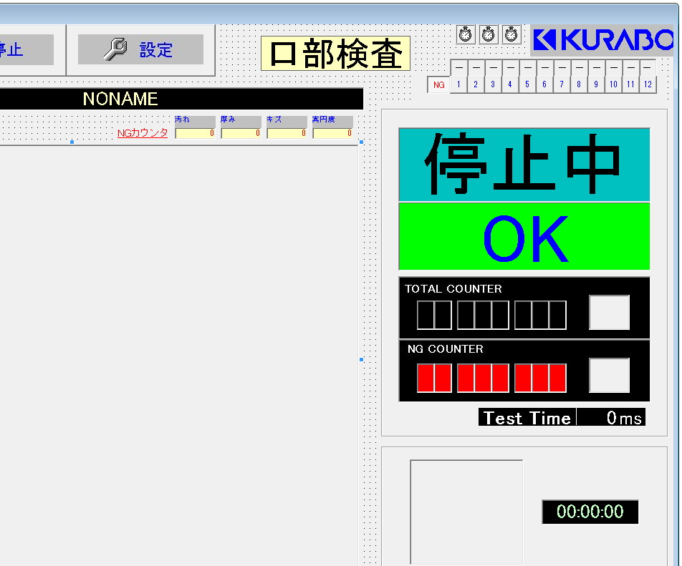
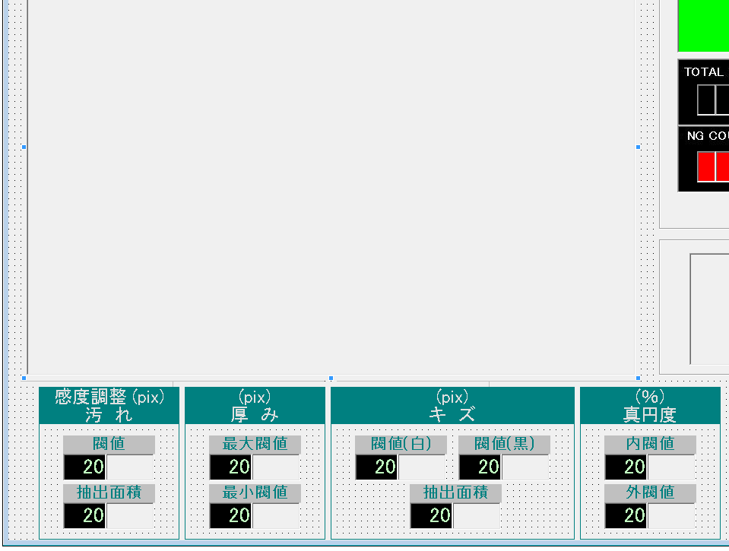
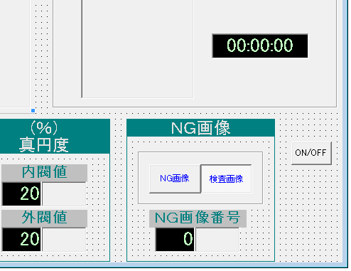
③
①
②
番号 |  |  | オブジェクト名 |  | 備考
① | 検査 | CommandButton | Command2(1)
 | 停止 | CommandButton | Command2(2)
 | 設定 | CommandButton | Command2(3)
④
② | 口部検査 | Label | Label10(１)
⑤＿＿＿
③ |  | Timer | Timer1
 |  | Timer | Timer2
⑥
 |  | Timer | Timer3
⑩
④ | － | Label | Label13(0) ～ Lable13(11)
⑦
 | NG | OptionButton | Option2(0)
 | 1～12 | OptionButton | Option2(1) ～ Option2(12)
⑤ | 00 | Label | Label1
⑪
 | NONAME | Label | Label2
⑥ | 汚れ | Label | Label11(0) | 0
 | 厚み | Label | Label11(1) | 1
 | キズ | Label | Label11(2) | 2
 | 真円度 | Label | Label11(3) | 3
⑫
⑦ |  | PictureBox | HWindowXCtrl1(0) | 0
⑩ | 停止中 | Label | Label3
⑪ | OK | Label | Label6
⑫ | TOTAL COUNTER | Label | Label4(0) ～ Label4(7)
⑬
 | 白いボタン | PictureBox | CommandButton1(0)
⑬ | NG COUNTER | Label | Label5(0) ～ Label5(7)
 | 白いボタン | PictureBox | CommandButton1(1)
⑭
⑭ | Test Time | Label | Label7(0)
 | 0 | Label | Label7(1)
 | ms | Label | Label7(2)
⑮ |  | PictureBox | MonthView1
⑮
 | 00:00:00 | TextBox | Text0
⑯ | 汚れ 閾値 | TextBox | Text1(0) | 0
 |  | PictureBox | UpDown1(0)
 | 汚れ 抽出面積 | TextBox | Text1(1) | 1
 |  | PictureBox | UpDown1(1)
⑰ | 厚み 最大閾値 | TextBox | Text1(2) | 2
 |  | PictureBox | UpDown1(2)
 | 厚み 最小閾値 | TextBox | Text1(3) | 3
⑯
⑰
⑱
⑲
⑳
㉑
 |  | PictureBox | UpDown1(3)
⑱ | キズ 閾値(白) | TextBox | Text1(4) | 4
 |  | PictureBox | UpDown1(4)
 | キズ 閾値(黒) | TextBox | Text1(5) | 5
 |  | PictureBox | UpDown1(5)
 | キズ 抽出面積 | TextBox | Text1(8) | 8
 |  | PictureBox | UpDown1(8)
⑲ | 真円度 内閾値 | TextBox | Text1(6) | 6
 |  | PictureBox | UpDown1(6)
 | 真円度 外閾値 | TextBox | Text1(7) | 7
 |  | PictureBox | UpDown1(7)
⑳ | 検査画像 | OptionButton | Option1(0)
 | NG画像 | OptionButton | Option1(1)
 | NG画像番号 | TextBox | Text2(0)
 |  | PictureBox | UpDown2(0)
㉑ | ON/OFF | CheckBox | Check1

Hinshufrm画面(Spa4)
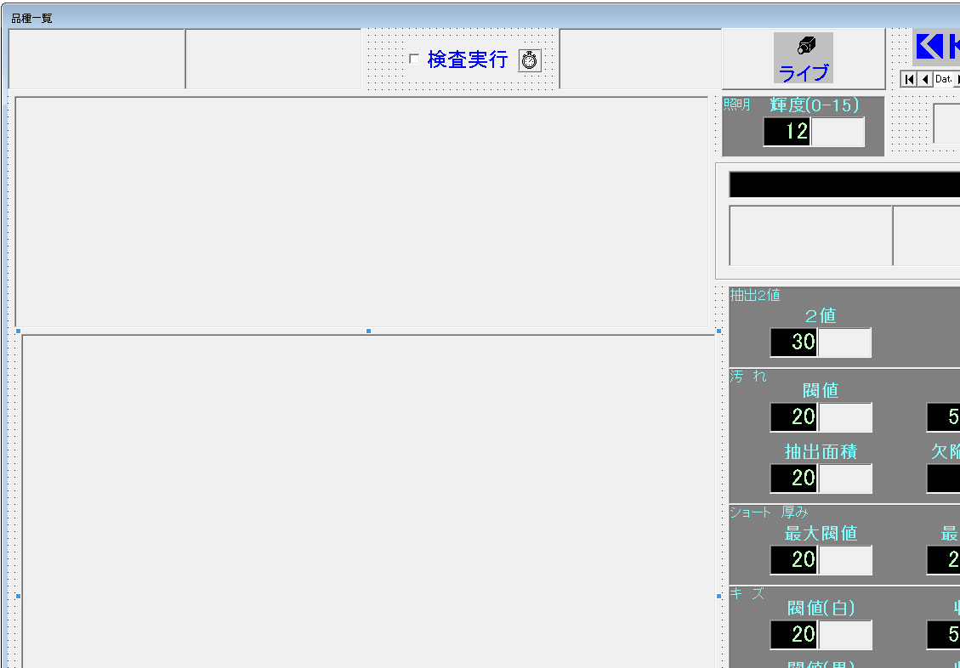
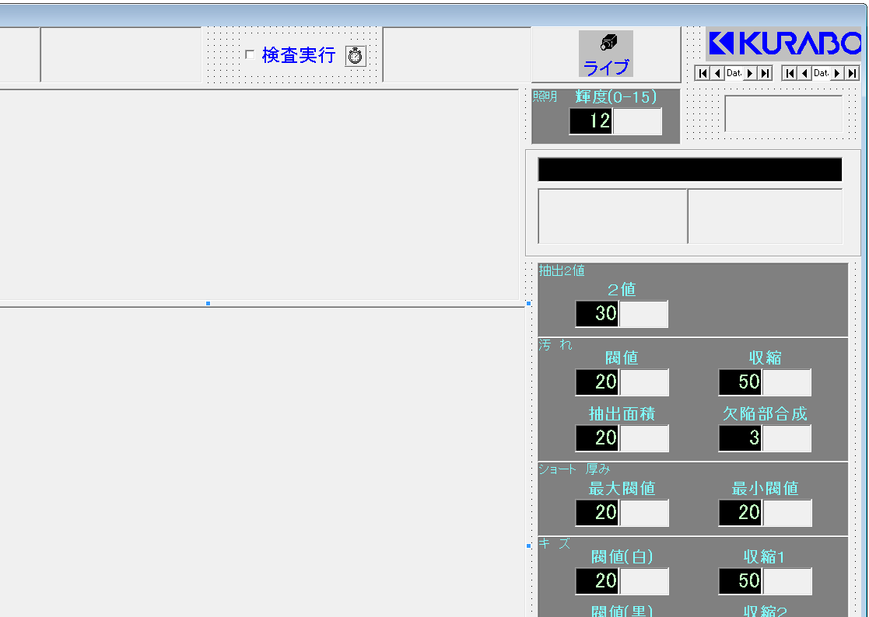
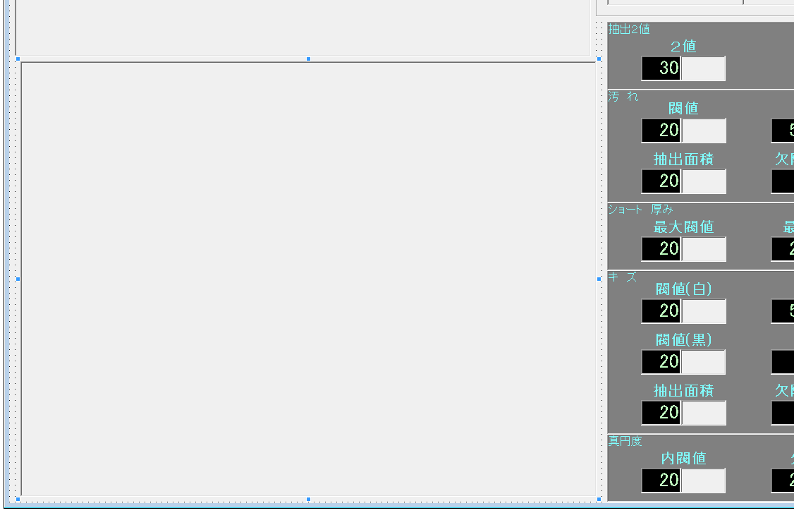
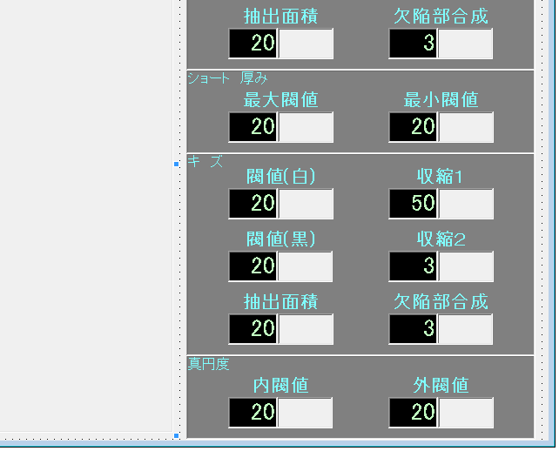
①
③
⑧
②
⑦
⑨
番号 |  |  | オブジェクト名 |  | 備考
① |  | PictureBox | Command1
② |  | PictureBox | CommandButton1
③ |  | PictureBox | CommandButton2(0)
⑰
⑯
⑥
④ |  | PictureBox | CommandButton2(1)
⑤ |  | PictureBox | CommandButton2(2)
⑥ |  | PictureBox | CommandButton3
⑩
⑦ | ライブ | CheckBox | Check1
⑧ | 検査実行 | CheckBox | Check2
⑤
④
⑨ | Data1 | Data | Data1
 | Data2 | Data | Data2
⑩ |  | Label | Label1
⑪
⑪ | 抽出2値 | TextBox | Text2(0) | 0
 |  | PictureBox | UpDown2(0) | 0
⑫ | 汚れ 閾値 | TextBox | Text1(0) | 0
⑱
 |  | PictureBox | UpDown1(0) | 0
 | 汚れ 抽出面積 | TextBox | Text1(1) | 1
⑫
 |  | PictureBox | UpDown1(1) | 1
 | 汚れ 収縮 | TextBox | Text2(1) | 1
 |  | PictureBox | UpDown2(1) | 1
 | 汚れ 欠陥部合成 | TextBox | Text2(2) | 2
 |  | PictureBox | UpDown2(2) | 2
⑬ | 厚み 最大閾値 | TextBox | Text1(2) | 2
⑬
 |  | PictureBox | UpDown1(2) | 2
 | 厚み 最小閾値 | TextBox | Text1(3) | 3
 |  | PictureBox | UpDown1(3) | 3
⑭ | キズ 閾値(白) | TextBox | Text1(4) | 4
⑭
 |  | PictureBox | UpDown1(4) | 4
 | キズ 閾値(黒) | TextBox | Text1(8) | 8
 |  | PictureBox | UpDown1(8) | 8
 | キズ 抽出面積 | TextBox | Text1(5) | 5
 |  | PictureBox | UpDown1(5) | 5
 | キズ 収縮1 | TextBox | Text2(3) | 3
 |  | PictureBox | UpDown2(3) | 3
 | キズ 収縮2 | TextBox | Text2(4) | 4
 |  | PictureBox | UpDown2(4) | 4
⑮
 | キズ 欠陥部合成 | TextBox | Text2(5) | 5
 |  | PictureBox | UpDown2(5) | 5
⑮ | 真円度 内閾値 | TextBox | Text1(6) | 6
 |  | PictureBox | UpDown1(6) | 6
 | 真円度 外閾値 | TextBox | Text1(7) | 7
 |  | PictureBox | UpDown1(7) | 7
⑯ | 輝度(0-15) | TextBox | Text3(0) | 0
 |  | PictureBox | UpDown3(0) | 0
⑰ |  | PictureBox | DBGrid1
⑱ |  | PictureBox | HWindowXCtrl1

testfrm画面(Spa4)
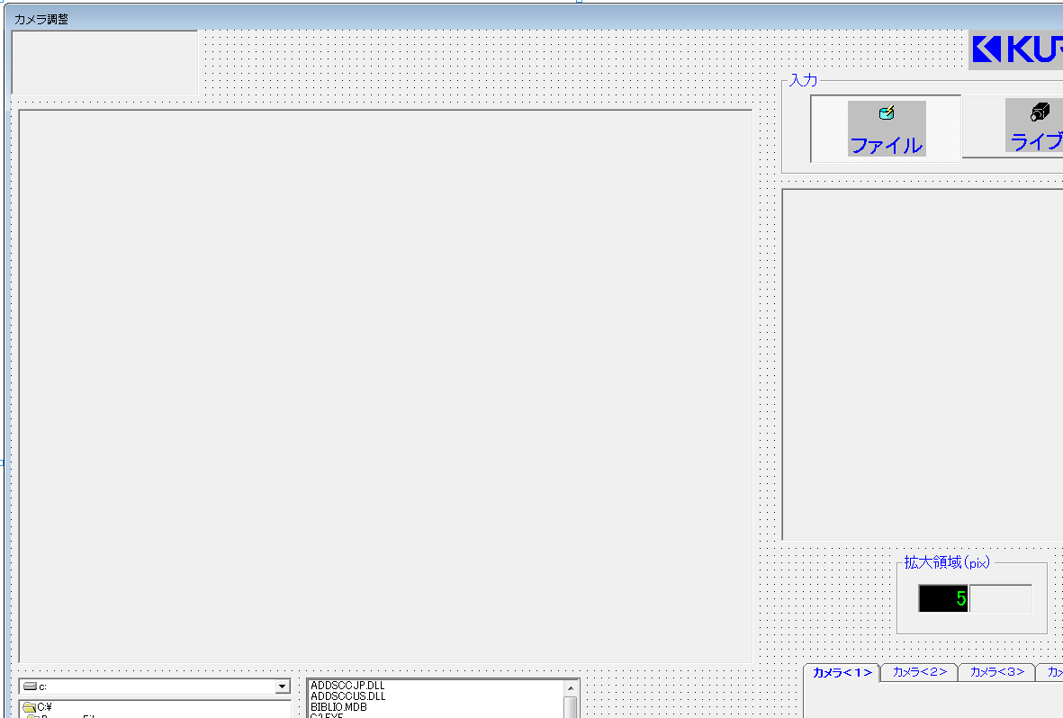
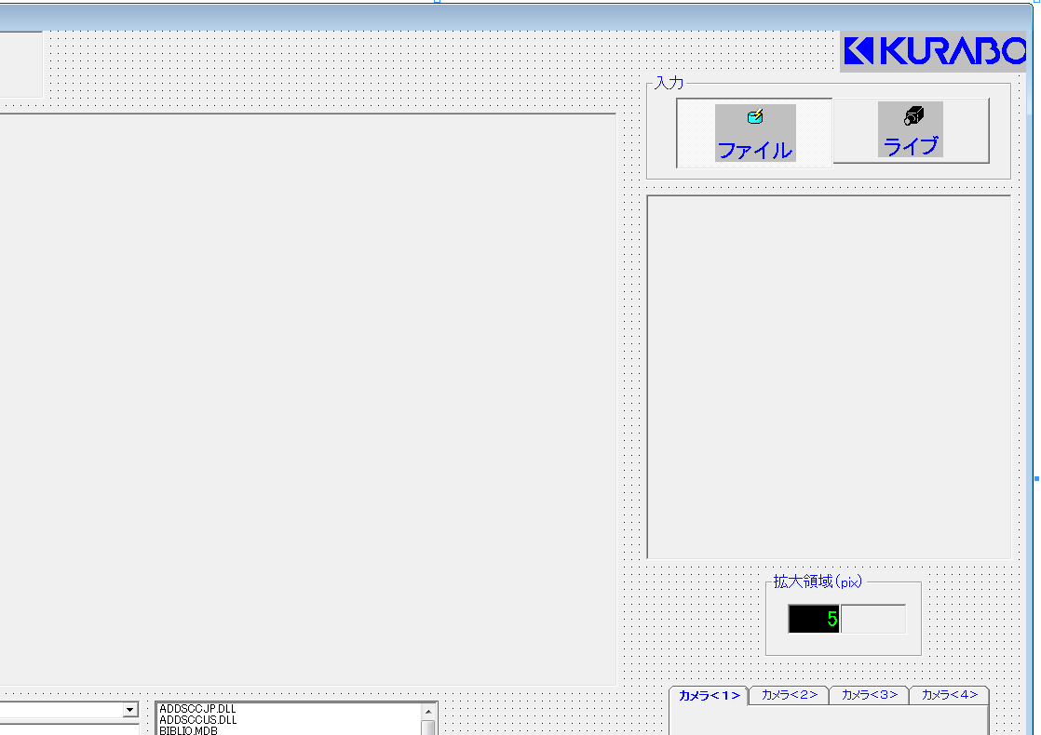
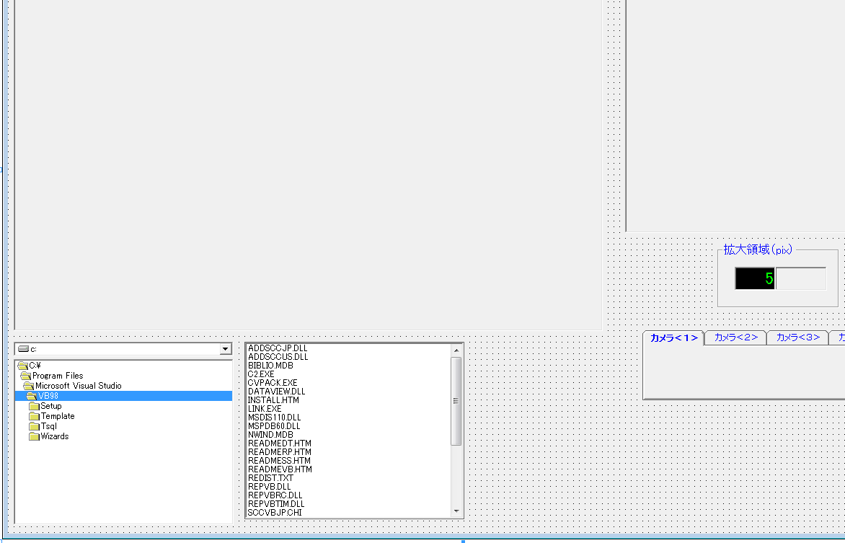
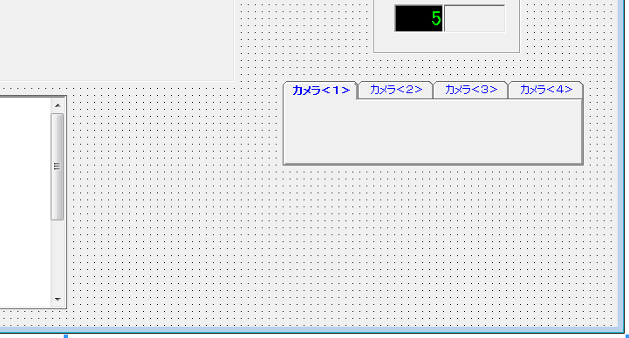

①
③
番号 |  |  | オブジェクト名 | 備考
① |  | PictureBox | CommandButton1
② |  | PictureBox | HWindowXCtrl1
③ | ファイル | OptionButton | Option1(0)
②
 | ライブ | OptionButton | Option1(1)
④ |  | PictureBox | HWindowXCtrl2
⑥ | 拡大領域(pix) | TextBox | Text1
 |  | PictureBox | UpDown1
④
⑦ |  | DriveListBox | Drive1
 |  | DirListBox | Dir1
 |  | FileListBox | File1
⑨ |  | SSTab | SSTab1

⑥

⑦
⑨

